入力シート
...
 | 入力エラー件数： |  |  | 5
 | 番号 |  | 日付 |  | 全体
 | OK |  | OK |  | OK |  |  |  | 0
 | OK |  | OK |  | OK |  |  |  | 0
 | OK |  | OK |  | OK |  |  |  | 0
 | OK |  | OK |  | OK |  |  |  | 0
 | OK |  | OK |  | OK |  |  |  | 0
 | OK |  | OK |  | OK |  |  |  | 0
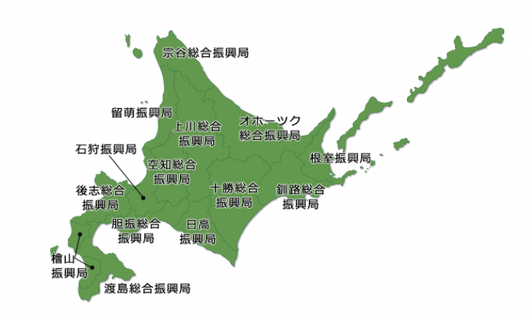
...
 | 入力エラー件数： |  |  | 5
根室
...
１１項番の技術職員（有資格者）
の人数との整合性を確認してください。
...
 |  |  |  | 5
 |  |  |  |  |  |  | 参考：11項番の技術職員(有資格者)数
 |  |  |  |  |  |  |  | 0
...
 |  |  |  | 5
 |  |  |  |  |  | 0
...
 |  |  |  | 5
 |  | AI-DD総合種
 |  | ＡＩ種
 |  | DD種
 |  | １級
 |  | ２級
...

